【半年・３か月払用】請求書作成方法
請求書の作成方法（半年分・３か月分請求の施設用）

※最初に「請求書（毎月払用）」ページから請求先情報を入力してください。
※精算払になりますので、請求月の翌月に作成・御提出いただきます。（前金払はできません。）
１ 提供証明書（別様式）を作成後、「内訳●月」ページでその月の利用人数及び料金を入力します。
入力が終わったら、一度、「上書き保存」をします。
※上限額は、入園料・保育料合わせて25,700円です。
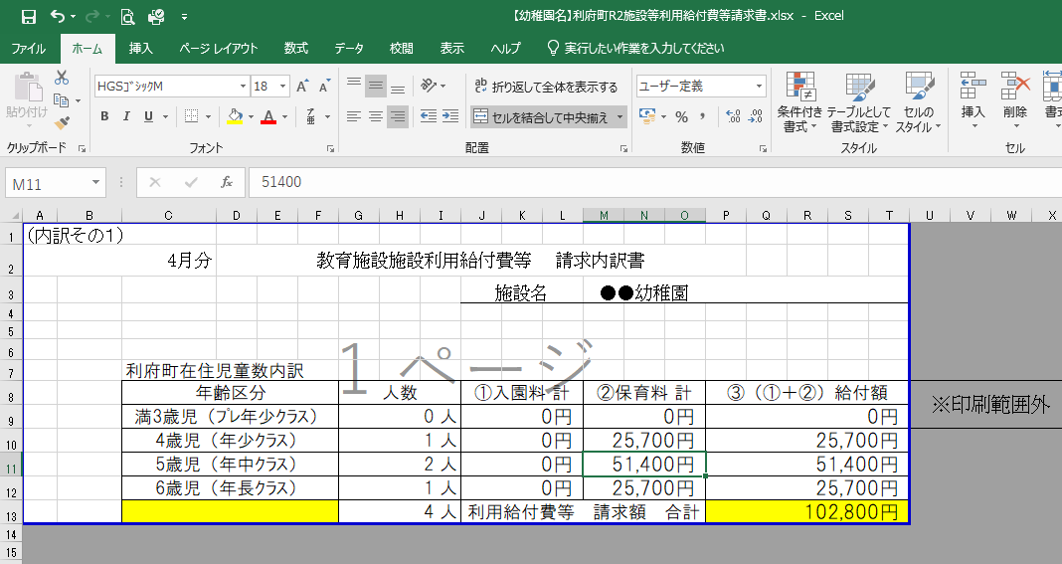
②上書き保存

①入力

２ 「内訳●月」の内容が、「内訳」ページに反映されます。
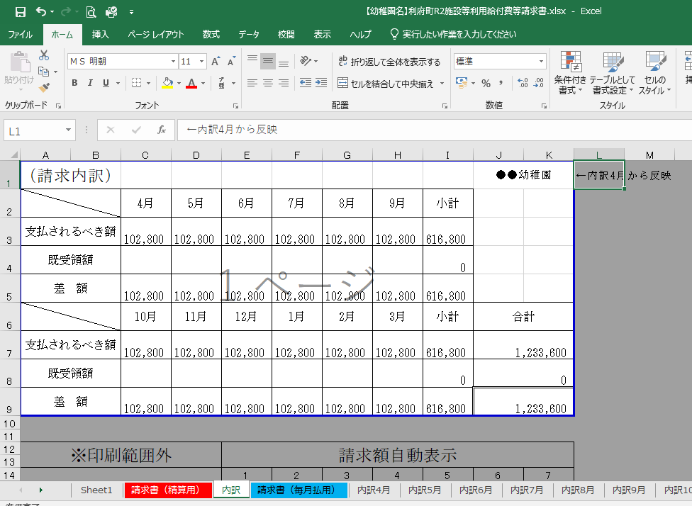

３ 自動計算により、内訳の合計が請求書の金額として反映されてしまうため、
金額のズレにご注意ください。
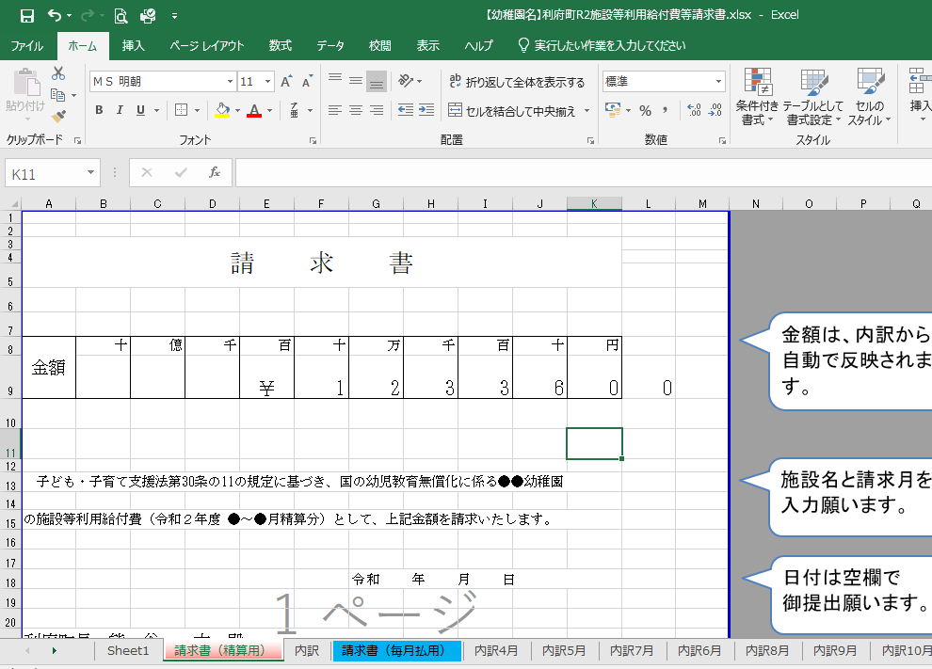

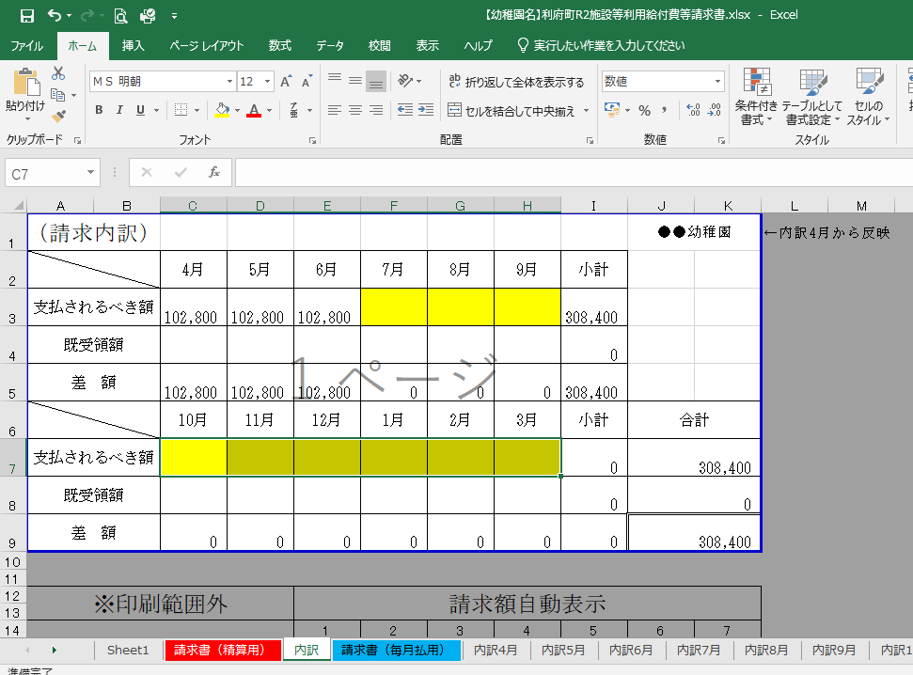
４ 請求月以外の金額（支払されるべき額）を削除（キーボード右上「delete」等）してください。
【例】４～６月分の請求の場合は、黄色部分を削除します

合計金額が変わります

５ 「請求書（精算用）」ページに請求月分の金額（支払されるべき額）が反映されます。

６ 「請求書（精算用）」、「内訳」、「内訳●月（請求月分）」ページを印刷し、御提出願います。
※押印は、責任者・担当者の氏名（フルネーム）・電話番号を記入いただければ不要です。

次回請求時も、同様の手順で請求書を作成願います。
不明な点がありましたら利府町子ども支援課（直通022-767-2196）にお問い合わせください。
御提出いただく前に、メールでデータをお送りいただければ確認させていただきます。

請求書（精算用）
請 求 書
金額は、内訳から自動で反映されます。
※金額のズレにご注意ください。

金額 | 十 | 億 | 千 | 百 | 十 | 万 | 千 | 百 | 十 | 円
 |  |  |  | ￥ | 0

施設名と請求月を
入力願います。
子ども・子育て支援法第30条の11の規定に基づき、国の幼児教育無償化に係る●●幼稚園

の施設等利用給付費（令和8年度 ●～●月精算分）として、上記金額を請求いたします。

日付は空欄で
御提出願います。
 |  |  |  |  |  | 令和 年 月 日

利府町長 熊 谷 大 殿

請求情報は、「請求書（毎月払用）」ページから御入力願います。
（入力するとこのページにも反映されます）

 |  |  |  |  | 住 所 | 宮城県●●市×××１２３番地４

 |  |  |  |  | 氏 名 | 学校法人 ●●学園

 |  |  |  |  |  | （●●●幼稚園）
 |  |  |  |  |  | 理事長 ●● ●●

 |  |  |  |  | 責任者 | 0 |  |  |  |  | ←役職・フルネーム
 |  |  |  |  | 電話番号 | 0 |  |  |  |  | ←責任者直通
 |  |  |  |  | 担当者 | 0 |  |  |  |  | ←役職・フルネーム
 |  |  |  |  | 電話番号 | 0 |  |  |  |  | ←担当者直通

 |  |  |  |  | 振込先

 |  |  |  |  | 金融機関名 ： |  | ●●銀行
 |  |  |  |  | 支店名 ： |  | ●●支店
 |  |  |  |  | 口座種別 ： |  | 普通預金
 |  |  |  |  | 口座番号 ： |  | ０１２３４５６
 |  |  |  |  | 口座名義 ： |  | 学校法人 ●●学園 理事長 ●● ●●
 |  |  |  |  | 口座名義(ｶﾅ)： |  | ｶﾞｸ）●●ｶﾞｸｴﾝﾘｼﾞﾁｮｳ●●●●

内訳
支払されるべき額は、「内訳●月」ページを入力すると自動で反映されます。
（請求内訳） |  |  |  |  |  |  |  | ●●幼稚園 |  | ←内訳4月から反映
 | 4月 | 5月 | 6月 | 7月 | 8月 | 9月 | 小計
支払されるべき額 | 0 | 0 | 0 | 0 | 0 | 0 | 0
既受領額 |  |  |  |  |  |  | 0
差 額 | 0 | 0 | 0 | 0 | 0 | 0 | 0
 | 10月 | 11月 | 12月 | 1月 | 2月 | 3月 | 小計 | 合計
支払されるべき額 | 0 | 0 | 0 | 0 | 0 | 0 | 0 | 0
既受領額 |  |  |  |  |  |  | 0 | 0
差 額 | 0 | 0 | 0 | 0 | 0 | 0 | 0 | 0

※印刷範囲外 |  |  | 請求額自動表示

 |  |  | 1 | 2 | 3 | 4 | 5 | 6 | 7
 |  |  | 0

（請求内訳） |  |  |  |  |  |  |  | ●●幼稚園
 | 4月 | 5月 | 6月 | 7月 | 8月 | 9月 | 小計
満３歳以上保育認定子ども | 0 | #REF! | #REF! | #REF! | #REF! | #REF! | #REF!
満３歳未満保育認定子ども | 0 | #REF! | #REF! | #REF! | #REF! | #REF! | #REF!
各園小計 | 0 | #REF! | #REF! | #REF! | #REF! | #REF! | #REF!
 | 10月 | 11月 | 12月 | 1月 | 2月 | 3月 | 小計 | 合計
満３歳以上保育認定子ども | #REF! | #REF! | #REF! | #REF! | #REF! | #REF! | #REF! | #REF!
満３歳未満保育認定子ども | #REF! | #REF! | #REF! | #REF! | #REF! | #REF! | #REF! | #REF!
各園小計 | #REF! | #REF! | #REF! | #REF! | #REF! | #REF! | #REF! | #REF!

請求書（毎月払用）
金額は、内訳から自動で反映されます。
※金額のズレにご注意ください。
請 求 書

金額 | 十 | 億 | 千 | 百 | 十 | 万 | 千 | 百 | 十 | 円
 |  |  |  | ￥ | 0 |  |  |  |  |  | 内訳4月 | 内訳4月
 |  |  |  |  |  |  |  |  |  |  |  | 内訳5月
 |  |  |  |  |  |  |  |  |  |  |  | 内訳6月
施設名と請求月を
入力願います。
 |  |  |  |  |  |  |  |  |  |  |  | 内訳7月
子ども・子育て支援法第30条の11の規定に基づき、国の幼児教育無償化に係る●●幼稚園 |  |  |  |  |  |  |  |  |  |  |  | 内訳8月
 |  |  |  |  |  |  |  |  |  |  |  | 内訳9月
の施設等利用給付費（令和8年度 ●月分）として、上記金額を請求いたします。 |  |  |  |  |  |  |  |  |  |  |  | 内訳10月
 |  |  |  |  |  |  |  |  |  |  |  | 内訳11月
日付は空欄で
御提出願います。
 |  |  |  |  |  |  |  |  |  |  |  | 内訳12月
 |  |  |  |  |  | 令和 年 月 日 |  |  |  |  |  | 内訳1月
 |  |  |  |  |  |  |  |  |  |  |  | 内訳2月
 |  |  |  |  |  |  |  |  |  |  |  | 内訳三月
こちらから請求先情報を入力してください。
利府町長 熊 谷 大 殿

 |  |  |  |  | 住 所 | 宮城県●●市×××１２３番地４

 |  |  |  |  | 氏 名 | 学校法人 ●●学園

 |  |  |  |  |  | （●●●幼稚園） |  |  |  |  | ←押印不要
 |  |  |  |  |  | 理事長 ●● ●●

 |  |  |  |  | 責任者 |  |  |  |  |  | ←役職・フルネーム
 |  |  |  |  | 電話番号 |  |  |  |  |  | ←責任者直通
 |  |  |  |  | 担当者 |  |  |  |  |  | ←役職・フルネーム
 |  |  |  |  | 電話番号 |  |  |  |  |  | ←担当者直通

 |  |  |  |  | 振込先

 |  |  |  |  | 金融機関名 ： |  | ●●銀行
 |  |  |  |  | 支店名 ： |  | ●●支店
 |  |  |  |  | 口座種別 ： |  | 普通預金
 |  |  |  |  | 口座番号 ： |  | ０１２３４５６
 |  |  |  |  | 口座名義 ： |  | 学校法人 ●●学園 理事長 ●● ●●
 |  |  |  |  | 口座名義(ｶﾅ)： |  | ｶﾞｸ）●●ｶﾞｸｴﾝﾘｼﾞﾁｮｳ●●●●

内訳4月
（内訳その１）
4月分 |  | 教育施設施設利用給付費等 請求内訳書
 |  |  |  | 施設名 | ●●幼稚園

 | 利府町在住児童数内訳
 | 年齢区分 |  | 人数 | ①入園料 計 | ②保育料 計 | ③（①＋②）給付額 | ※印刷範囲外 | 請求額自動表示
 | 満3歳児（ﾌﾟﾚ年少ｸﾗｽ） |  | 0 人 | 0円 | 0円 | 0円
 | 4歳児（年少ｸﾗｽ） |  | 0 人 | 0円 | 0円 | 0円 |  | 1 | 2 | 3 | 4 | 5 | 6 | 7
 | 5歳児（年中ｸﾗｽ） |  | 0 人 | 0円 | 0円 | 0円 |  | 0
 | 6歳児（年長ｸﾗｽ） |  | 0 人 | 0円 | 0円 | 0円
 |  |  | 0 人 | 利用給付費等 請求額 合計 |  | 0円

数字を打つと自動で「人」、「円」が入ります。

